Складская программа
 |  | Стальные панельные радиаторы BJӦRNE

 |  | Лиговский пр. 246 Лит.Б, тел. (812) 324-41-69
 |  |  |  |  |  |  | Введите курс, дол.: | Введите Скидку:
 |  |  |  |  |  |  | 59.80 | 30
Тип радиатора | Размеры радиатора, мм |  | Мощность радиатора, Вт |  | Цена, USD |  | Цена, РУБ
 | Высота | Длина | ∆T70°C | 90/70°/20°(∆T60°C) | Боковое подключение¹ | Нижнее подключение²´³ | Боковое подключение¹ | Нижнее подключение²´³
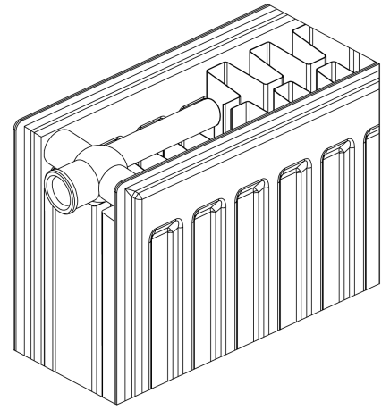 22 тип | 500 | 400 | 951 | 776 | 67.98 | 95.50 | 2845.64 | 3997.63
 |  | 500 | 1189 | 970 | 78.00 | 105.53 | 3265.08 | 4417.49
 |  | 600 | 1427 | 1164 | 87.01 | 114.53 | 3642.24 | 4794.23
 |  | 700 | 1665 | 1358 | 98.48 | 126.01 | 4122.37 | 5274.78
 |  | 800 | 1902 | 1552 | 107.93 | 135.45 | 4517.95 | 5669.94
 |  | 900 | 2140 | 1746 | 117.72 | 145.24 | 4927.76 | 6079.75
 |  | 1000 | 2378 | 1940 | 126.98 | 154.50 | 5315.38 | 6467.37
 |  | 1100 | 2616 | 2134 | 136.50 | 164.03 | 5713.89 | 6866.30
 |  | 1200 | 2854 | 2328 | 145.77 | 173.29 | 6101.93 | 7253.92
 |  | 1300 | 3092 | 2522 | 155.35 | 182.87 | 6502.95 | 7654.94
 |  | 1400 | 3329 | 2716 | 164.90 | 192.42 | 6902.71 | 8054.70
 |  | 1500 | 3568 | 2910 | 174.20 | 201.71 | 7292.01 | 8443.58
 |  | 1600 | 3805 | 3104 | 183.50 | 211.01 | 7681.31 | 8832.88
 |  | 1800 | 4280 | 3492 | 202.95 | 230.47 | 8495.49 | 9647.47
 |  | 2000 | 4756 | 3880 | 221.72 | 249.24 | 9281.20 | 10433.19
 |  | 2200 | 5232 | 4268 | 241.53 | 269.05 | 10110.45 | 11262.43
 |  | 2400 | 5707 | 4656 | 260.61 | 288.14 | 10909.13 | 12061.54
 |  | 2600 | 6183 | 5044 | 279.34 | 306.86 | 11693.17 | 12845.16
 |  | 2800 | 6660 | 5432 | 298.27 | 325.80 | 12485.58 | 13637.99
 |  | 3000 | 7136 | 5820 | 316.90 | 344.43 | 13265.43 | 14417.84
 | 300 | 400 | 617 | 511 | 51.94 | 79.46 | 2174.21 | 3326.20
 |  | 500 | 772 | 638 | 58.85 | 86.37 | 2463.46 | 3615.45
 |  | 600 | 926 | 766 | 64.59 | 92.11 | 2703.74 | 3855.72
 |  | 700 | 1080 | 894 | 70.36 | 97.88 | 2945.27 | 4097.26
 |  | 800 | 1234 | 1022 | 76.08 | 103.60 | 3184.71 | 4336.70
 |  | 900 | 1389 | 1149 | 82.14 | 109.66 | 3438.38 | 4590.37
 |  | 1000 | 1543 | 1277 | 87.72 | 115.24 | 3671.96 | 4823.95
 |  | 1100 | 1697 | 1405 | 93.55 | 121.07 | 3916.00 | 5067.99
 |  | 1200 | 1852 | 1532 | 99.14 | 126.66 | 4150.00 | 5301.99
 |  | 1300 | 2006 | 1660 | 105.05 | 132.57 | 4397.39 | 5549.38
 |  | 1400 | 2160 | 1788 | 110.93 | 138.44 | 4643.53 | 5795.10
 |  | 1500 | 2315 | 1915 | 116.55 | 144.07 | 4878.78 | 6030.77
 |  | 1600 | 2469 | 2043 | 122.18 | 149.69 | 5114.45 | 6266.02
 |  | 1800 | 2777 | 2299 | 133.90 | 161.40 | 5605.05 | 6756.20
 |  | 2000 | 3086 | 2554 | 145.25 | 172.76 | 6080.17 | 7231.73
 |  | 2200 | 3395 | 2809 | 157.82 | 185.35 | 6606.35 | 7758.75
 |  | 2400 | 3703 | 3065 | 169.40 | 196.92 | 7091.08 | 8243.07
 |  | 2600 | 4012 | 3320 | 181.00 | 208.52 | 7576.66 | 8728.65
 |  | 2800 | 4321 | 3576 | 192.55 | 220.07 | 8060.14 | 9212.13
 |  | 3000 | 4630 | 3831 | 203.85 | 231.36 | 8533.16 | 9684.73
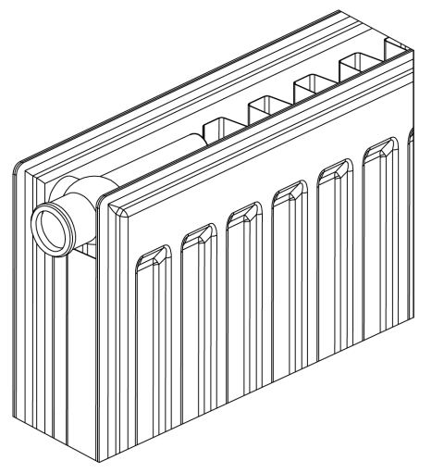 21 тип | 500 | 400 | 743 | 607 | 63.57 | 91.10 | 2661.04 | 3813.45
 |  | 500 | 929 | 759 | 72.66 | 100.18 | 3041.55 | 4193.53
 |  | 600 | 1114 | 911 | 81.82 | 109.34 | 3424.99 | 4576.97
 |  | 700 | 1300 | 1062 | 90.70 | 118.23 | 3796.70 | 4949.11
 |  | 800 | 1486 | 1214 | 100.17 | 127.69 | 4193.12 | 5345.10
 |  | 900 | 1672 | 1366 | 108.98 | 136.50 | 4561.90 | 5713.89
 |  | 1000 | 1857 | 1518 | 117.36 | 144.87 | 4912.69 | 6064.26
 |  | 1100 | 2043 | 1669 | 125.99 | 153.51 | 5273.94 | 6425.93
 |  | 1200 | 2229 | 1821 | 134.37 | 161.89 | 5624.73 | 6776.72
 |  | 1300 | 2414 | 1973 | 143.06 | 170.58 | 5988.49 | 7140.48
 |  | 1400 | 2600 | 2125 | 151.65 | 179.17 | 6348.07 | 7500.06
 |  | 1500 | 2786 | 2277 | 160.06 | 187.58 | 6700.11 | 7852.10
 |  | 1600 | 2972 | 2428 | 168.48 | 195.99 | 7052.57 | 8204.14
 |  | 1800 | 3343 | 2732 | 186.07 | 213.59 | 7788.89 | 8940.88
 |  | 2000 | 3715 | 3035 | 202.90 | 230.41 | 8493.39 | 9644.96
 |  | 2200* | 4086 | 2596 | 221.10 | 248.57 | 9255.25 | 10405.14
 |  | 2400* | 4457 | 2832 | 238.10 | 265.61 | 9966.87 | 11118.43
 |  | 2600* | 4829 | 3068 | 255.30 | 282.74 | 10686.86 | 11835.50
 |  | 2800* | 5200 | 4250 | 272.10 | 299.58 | 11390.11 | 12540.42
 |  | 3000* | 5572 | 4553 | 289.15 | 316.66 | 12103.82 | 13255.39
 | 300 | 400 | 488 | 399 | 48.48 | 76.00 | 2029.37 | 3181.36
 |  | 500 | 610 | 334 | 54.73 | 82.25 | 2291.00 | 3442.99
 |  | 600 | 732 | 599 | 61.10 | 88.62 | 2557.65 | 3709.63
 |  | 700 | 854 | 698 | 66.38 | 93.91 | 2778.67 | 3931.07
 |  | 800 | 976 | 798 | 71.60 | 99.13 | 2997.18 | 4149.58
 |  | 900 | 1098 | 898 | 77.09 | 104.61 | 3226.99 | 4378.97
 |  | 1000 | 1220 | 998 | 82.18 | 109.70 | 3440.05 | 4592.04
 |  | 1100 | 1342 | 1098 | 87.52 | 115.04 | 3663.59 | 4815.57
 |  | 1200 | 1464 | 1197 | 92.63 | 120.14 | 3877.49 | 5029.06
 |  | 1300 | 1586 | 1297 | 98.04 | 125.56 | 4103.95 | 5255.94
 |  | 1400 | 1708 | 1397 | 103.36 | 130.88 | 4326.65 | 5478.64
 |  | 1500 | 1830 | 1497 | 108.49 | 136.01 | 4541.39 | 5693.38
 |  | 1600 | 1952 | 1597 | 113.63 | 141.16 | 4756.55 | 5908.96
 |  | 1800 | 2196 | 1796 | 124.35 | 151.87 | 5205.29 | 6357.28
 |  | 2000 | 2440 | 1996 | 134.83 | 162.35 | 5643.98 | 6795.97
 |  | 2200* | 2685 | 2195 | 146.45 | 173.97 | 6130.40 | 7282.38
 |  | 2400* | 2929 | 2395 | 157.05 | 184.58 | 6574.11 | 7726.52
 |  | 2600* | 3173 | 2594 | 167.69 | 195.21 | 7019.50 | 8171.49
 |  | 2800* | 3417 | 2794 | 178.28 | 205.79 | 7462.80 | 8614.37
 |  | 3000* | 3661 | 2994 | 188.94 | 216.46 | 7909.03 | 9061.02
11 тип | 500 | 400 | 541 | 442 | 51.76 | 79.29 | 2166.67 | 3319.08
 |  | 500 | 676 | 553 | 57.08 | 84.61 | 2389.37 | 3541.77
 |  | 600 | 811 | 664 | 62.33 | 89.85 | 2609.13 | 3761.12
 |  | 700 | 946 | 774 | 67.60 | 95.12 | 2829.74 | 3981.72
 |  | 800 | 1082 | 885 | 72.76 | 100.28 | 3045.73 | 4197.72
 |  | 900 | 1217 | 995 | 77.97 | 105.49 | 3263.82 | 4415.81
 |  | 1000 | 1352 | 1106 | 82.93 | 110.45 | 3471.45 | 4623.44
 |  | 1100 | 1487 | 1217 | 88.01 | 115.54 | 3684.10 | 4836.50
 |  | 1200 | 1622 | 1327 | 92.97 | 120.49 | 3891.72 | 5043.71
 |  | 1300 | 1757 | 1438 | 98.48 | 126.00 | 4122.37 | 5274.36
 |  | 1400 | 1893 | 1548 | 103.49 | 131.02 | 4332.09 | 5484.50
 |  | 1500 | 2027 | 1659 | 108.50 | 136.03 | 4541.81 | 5694.22
 |  | 1600 | 2163 | 1770 | 113.53 | 141.05 | 4752.37 | 5904.35
 |  | 1800 | 2434 | 1991 | 124.08 | 151.60 | 5193.99 | 6345.98
 |  | 2000 | 2704 | 2212 | 134.12 | 161.63 | 5614.26 | 6765.83
 |  | 2200 | 2974 | 2433 | 146.25 | 173.77 | 6122.03 | 7274.01
 |  | 2400 | 3245 | 2654 | 156.57 | 184.08 | 6554.02 | 7705.59
 |  | 2600 | 3515 | 2876 | 166.65 | 194.17 | 6975.97 | 8127.96
 |  | 2800 | 3785 | 3097 | 176.83 | 204.35 | 7402.10 | 8554.09
 |  | 3000 | 4055 | 3318 | 186.90 | 214.38 | 7823.63 | 8973.95
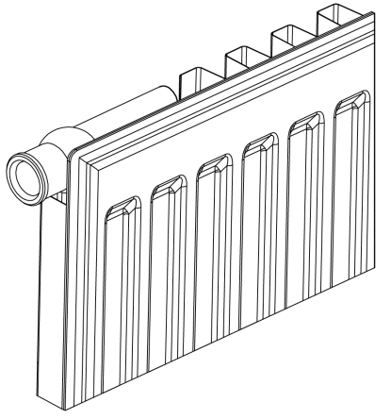 11 тип | 300 | 400 | 348 | 285 | 41.34 | 68.86 | 1730.49 | 2882.48
 |  | 500 | 435 | 356 | 44.61 | 72.13 | 1867.37 | 3019.36
 |  | 600 | 521 | 427 | 47.82 | 75.34 | 2001.75 | 3153.73
 |  | 700 | 608 | 498 | 51.06 | 78.58 | 2137.37 | 3289.36
 |  | 800 | 695 | 569 | 54.14 | 81.66 | 2266.30 | 3418.29
 |  | 900 | 782 | 641 | 57.29 | 84.81 | 2398.16 | 3550.15
 |  | 1000 | 869 | 712 | 60.20 | 87.72 | 2519.97 | 3671.96
 |  | 1100 | 956 | 783 | 63.24 | 90.76 | 2647.23 | 3799.21
 |  | 1200 | 1043 | 854 | 66.17 | 93.69 | 2769.88 | 3921.86
 |  | 1300 | 1130 | 925 | 69.65 | 97.17 | 2915.55 | 4067.54
 |  | 1400 | 1217 | 996 | 72.63 | 100.15 | 3040.29 | 4192.28
 |  | 1500 | 1304 | 1068 | 75.61 | 103.14 | 3165.03 | 4317.44
 |  | 1600 | 1390 | 1139 | 78.61 | 106.13 | 3290.61 | 4442.60
 |  | 1800 | 1564 | 1281 | 84.71 | 112.23 | 3545.96 | 4697.95
 |  | 2000 | 1738 | 1424 | 90.69 | 118.21 | 3796.28 | 4948.27
 |  | 2200 | 1912 | 1566 | 99.15 | 126.67 | 4150.42 | 5302.41
 |  | 2400 | 2086 | 1708 | 105.27 | 132.79 | 4406.60 | 5558.59
 |  | 2600 | 2259 | 1851 | 111.31 | 138.84 | 4659.44 | 5811.84
 |  | 2800 | 2433 | 1993 | 117.31 | 144.83 | 4910.60 | 6062.58
 |  | 3000 | 2607 | 2135 | 123.30 | 150.82 | 5161.34 | 6313.33
Крепеж "Monclac" | 300 | Крепеж предназначен для крепления радиаторов с нижним поключением высотой 300 мм |  |  |  | 4.1 |  | 171.626

 | 500 | Крепеж предназначен для крепления радиаторов с нижним поключением высотой 500 мм |  |  |  | 4.5 |  | 188.37

¹ Стоимость L-образных крепежей включена в стоимость радиаторов с боковым подключением (для радиаторов с длиной 400-1600 мм - 2 крепежа, для радиаторов свыше 1600 мм - 3 крепежа).

² Стоимость термостатического клапана включена в стоимость радиаторов с нижним подключением (клапан с предварительной настройкой, 6 позиций, резьба подключения 30*1,5).

³ Радиаторы с нижним подключением поставляются без крепежных проушин. Возможен монтаж как с правосторонним нижним подключением, так и с левосторонним. Для монтажа используйте крепеж "Monclac" (для радиаторов с длиной 400-1600 мм - 2 крепежа, для радиаторов свыше 1600 мм - 3 крепежа).

* Позиции поставляются под заказ. Наличие и актуальную цену уточняейте у вашего менеджера

